1
CyD - FR026
v.01
Coorporación Food Retail
Formato de Descripción de Puesto (DP)
ASISTENTE DE GERENCIA

2022

I. INFORMACIÓN GENERAL

Título del Puesto |  | Asistente de Productividad

Dirección |  | Dirección de Operaciones

Gerencia |  | Operaciones

Área |  | Operaciones

Dependencia Jerárquica |  | Jefe de Desarrollo Operacional

II. MISIÓN

Dirección | Indica la razón del ser de la Dirección en la organización. Responde a la pregunta ¿Cuál es el objetivo principal de la Dirección en Supermercados Peruanos?:
 | Aterrizar la estrategia de negocio de la empresa en las tiendas de Supermercados Peruanos, con el fin de lograr el mayor número de ventas y la satisfacción máxima del consumidor.

Puesto | Indica la razón del ser del puesto en la organización, respondiendo a la pregunta ¿Para qué está el puesto en la organización? (Colocar primero la acción, luego la guía de acción y finalmente el resultado a lograr):
 | Aterrizar la estrategia de negocio de la empresa en las tiendas de Supermercados Peruanos, con el fin de lograr el mayor número de ventas y la satisfacción máxima del consumidor.

III. RESPONSABILIDAD

Acciones ¿Qué hace?: Explica como logras cumplir la misión |  |  | % utilizado del tiempo
1. Administrar el sistema de horarios, resolviendo incidencias, revisando horarios semanales y coordinando con el proveedor para garantizar su correcta operación. |  |  | 30%
2. Gestionar, extraer, actualizar y analizar bases de datos operativas, asegurando la calidad de la información y generando insights que apoyen la toma de decisiones y la mejora de indicadores. |  |  | 25%
3. Desarrollar, mantener y optimizar dashboards, reportes e indicadores en Power BI y otras herramientas de analítica para dar seguimiento al desempeño del negocio. |  |  | 20%
4. Diseñar e implementar automatizaciones y proyectos de mejora que incrementen la productividad y simplifiquen procesos operativos del área. |  |  | 10%
5. Elaborar planes de acción y participar en visitas, reuniones y capacitaciones con las tiendas para identificar oportunidades de mejora, resolver consultas y dar seguimiento a los resultados. |  |  | 10%
6. Cumplir las políticas, procedimientos y directivas de la empresa, así como ejecutar otras funciones afines o complementarias asignadas por el jefe inmediato. |  |  | 5%

Codigos de color
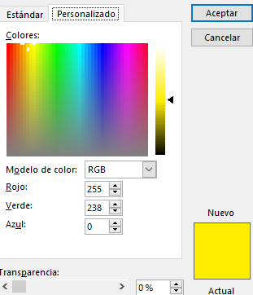
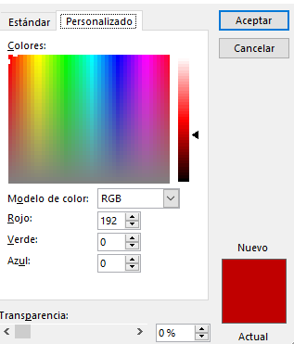
Codigos de color: Amarillo | Codigos de color: Rojo

